Sheet1
社員登録
1.新规的空白行有入力的话，第二条的终了日就变成不可编辑的状态。如果新规的清空了，第二条的终了日就变成可编辑的状态

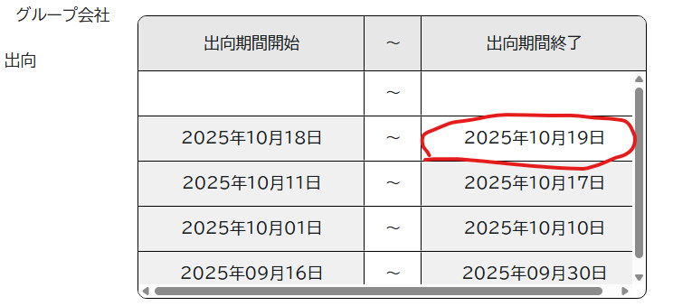

2。进步度变更联动的受注状態，是不可编辑的，default值是未成约

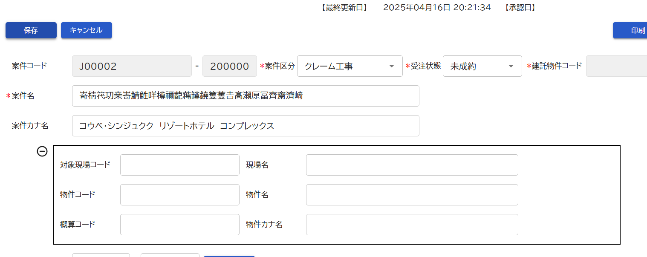
3。变更前 | 变更后：
 | 案件に紐づく、物件のコード，物件名，物件カナ名を表示します。
 | 対象現場の表示切替について：
 |  | 案件区分が「クレーム工事」「リフォーム工事」の場合は表示状態とする。
 |  | 案件区分が「クレーム工事」「リフォーム工事」以外の場合は不活性状態とする。

